Blad1
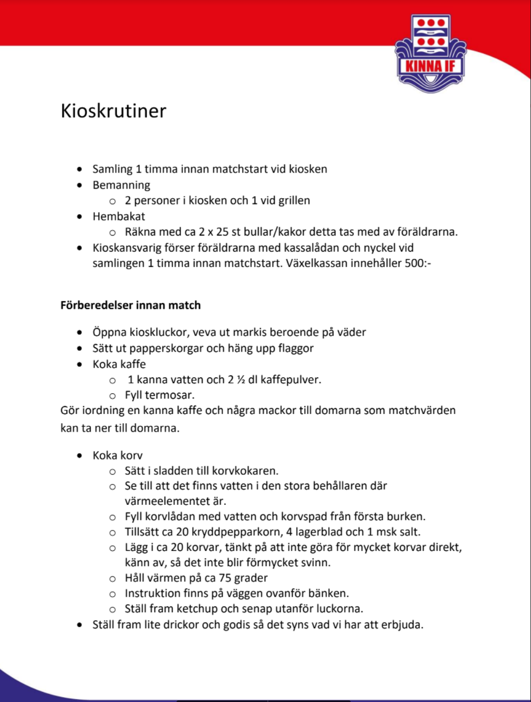
Fikaschema 2022

Datum | Matchstart | Motstånd | Kioskansvar | Kioskansvar | Grillansvarig | Övrig info
2022-04-18 | 14:00:00 | Ängelholms FF | Albert | Noel
2022-05-01 | 16:00:00 | Halmstad BK | Bruno | Andreas
2022-05-15 | 15:00:00 | Helsingborgs IF | Philip | Omar
2022-05-21 | 14:30-16:00 | (100-års jubileum) Varbergs BOIS | Erik | Filip |  | Kiosk viskavallen, 4 vuxna/pass grill ute - kiosk inne
2022-05-21 | 16:00-17:30 | (100-års jubileum) Varbergs BOIS | Sigge | Sina | Richard | Kiosk viskavallen, 4 vuxna/pass grill ute - kiosk inne
2022-06-04 | 12:00:00 | Landskrona BoIS | Anton | Edon
2022-06-12 | 16:00:00 | Falkenbergs FF | Elion | Folke
2022-06-26 | 14:00:00 | Kvarnby IK | Emin | Noel
2022-07-31 | 16:00:00 | BK Astrio | Bruno | Albert
2022-08-19 | 19:00:00 | A-lagsmatch Fristad/Borgstena/Sparsör | Filip | Andreas | Omar | Kioskrutin för A-lagsmatch gäller
2022-08-20 | 13:00:00 | Lunds BK | Richard | Folke
Viktig information!
Vi kommer både ha kiosk på viskavallen och vid konstgräset och av den anledningen så gäller lite olika rutiner
OBS!! Om ni inte kan det tillfället ni blivit tilldelade så byter ni med någon annan. No show up är inte okej! Flyttas matchen ni är ansvariga för så flyttas fikaansvaret med matchen. Laget.se kalendern styr.
Försäljningspengarna ( -300 kr som skall finnas som växelpengar om någon betalar kontant ) swishar ni in på swishnumret till fikat
Kiosk vid konstgräset och pruhult
De förälrar som har ansvaret för respektive match ser till att få till sig fikapåsarna från föregående match däri finns termosar, muggar, socker, servetter, prislista med swishnummer för swish osv.
Ni kokar kaffe i termosarna hemma och fixar någon typ av fikabröd ( hembakat är alltid uppskattat men självklart inte ett måste ) samt tar med mjölk till de som vill ha det till kaffet.
Meddela Cecilia S (Jessica Johansson efter den 31/7) eller Christian E om något är på väg att tryta i påsarna, gärna i god tid inför nästa match, så ser vi till att fixa mer.
Kiosken på Viskavallen
Tränare och Chrisitian har nyckel till kiosken
Vi har full tillgång till kiosken, säljer och använder de varor som finns i kylskåp, frys och andra förråd. Camilla Averin har tagit på sig ansvaret att inventera emellanåt och se till att fylla på när det behövs så det behöver lagen inte tänka på.
Så kaffe osv finns på på plats och kan kokas där
Färskt fikabröd finns oftast inte på plats så det behöver man ta med ( hembakat är alltid uppskattat men självklart inte ett måste ) samt tar med mjölk till de som vill ha det till kaffet.
Ni behöver se till att få med prislistan från vår egen fikakasse för att få till "vårt" swishnummer och priser på fikat
Kioskrutin för A-lagsmatchen som vi har ansvar för:

